CollectiveAccess
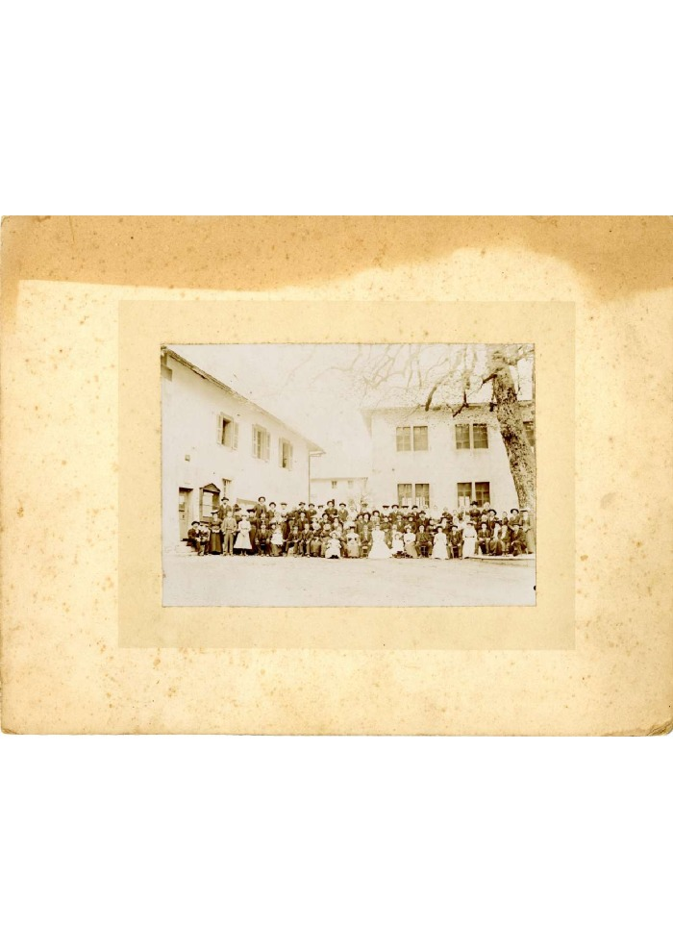
Image | Object | Description | Date
 | Mariage de Françoise BARBIER et Joseph RANNAUD - 1905 (40-009) | Mariage de Françoise BARBIER et Joseph RANNAUD dit "José Guilet"- 1905

